社員のメインページ
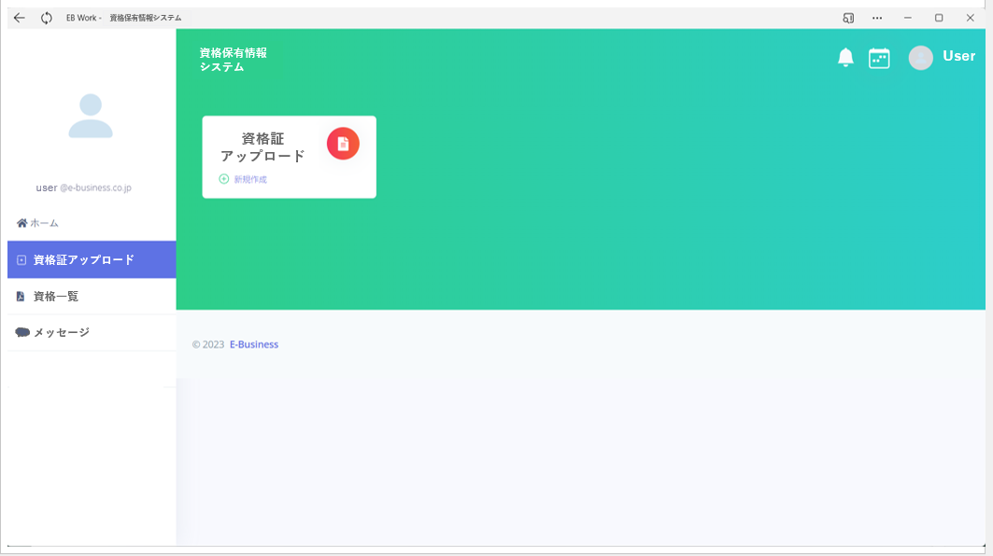
画面レイアウト仕様書
プロジェクト： | certificate-online | 画面： | 社員のメインページ | 作成者： | 作成日： | 2023-04-27

リーダのメインページ
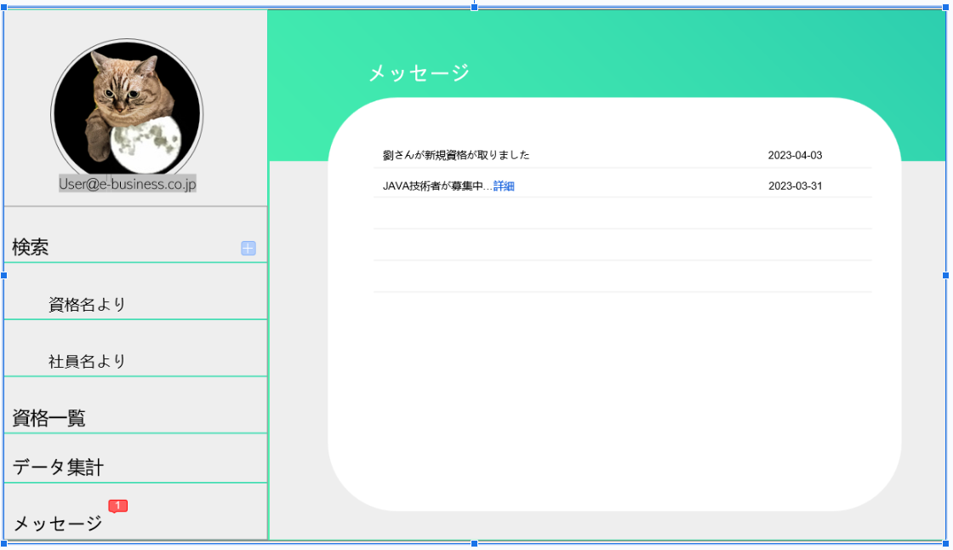
画面レイアウト仕様書
プロジェクト： | certificate-online | 画面： | リーダのメインページ | 作成者： | 作成日： | 2023-04-27

部下の資格保有の閲覧ページ
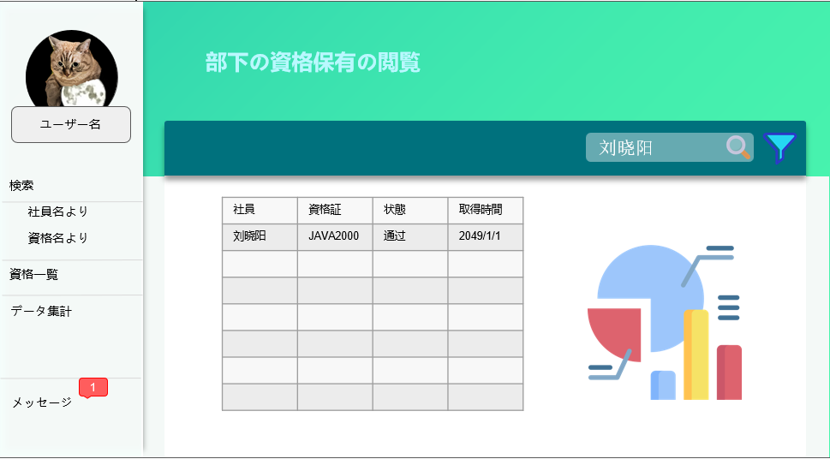
画面レイアウト仕様書
プロジェクト： | certificate-online | 画面： | 部下の資格保有の閲覧ページ | 作成者： | 作成日： | 2023-04-27

資格種類の閲覧ページ
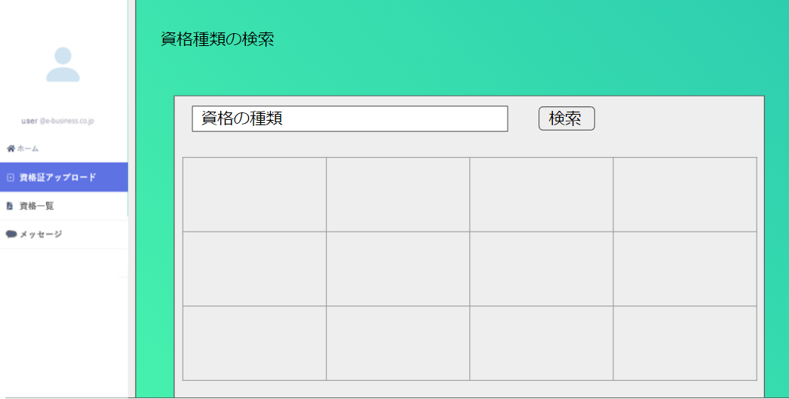
画面レイアウト仕様書
プロジェクト： | certificate-online | 画面： | 資格種類の閲覧ページ | 作成者： | 作成日： | 2023-04-27

審査のページ
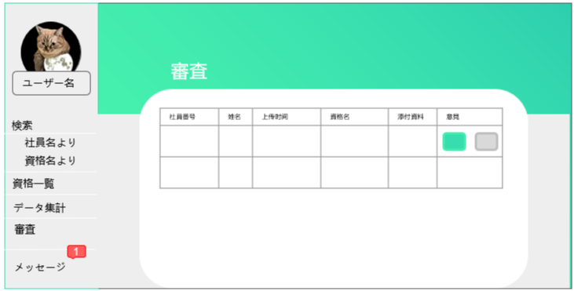
画面レイアウト仕様書
プロジェクト： | certificate-online | 画面： | 審査のページ | 作成者： | 作成日： | 2023-04-27

アップデートページ
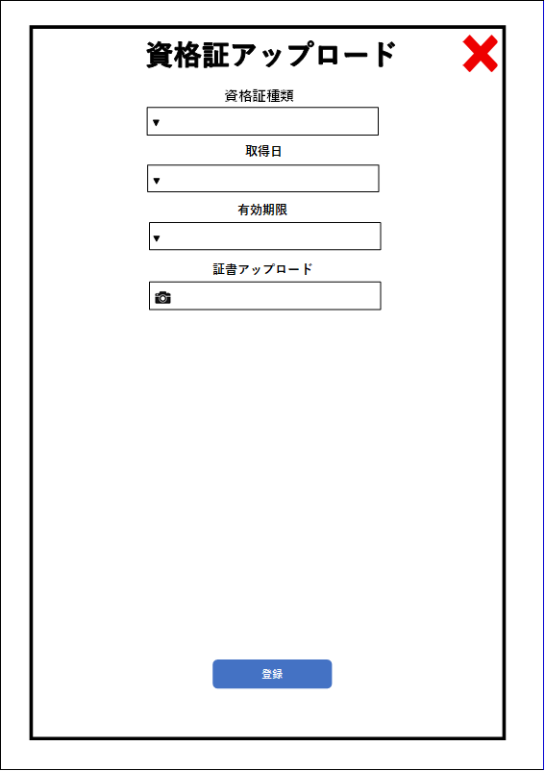
画面レイアウト仕様書
プロジェクト： | certificate-online | 画面： | アップデートページ | 作成者： | 作成日： | 2023-04-27

